ДОДАТОК 2
 |  |  |  |  |  |  | Додаток №2 до Запиту
 |  | Форма цінової пропозиції

(Назва Учасника), надає свою пропозицію щодо участі у закупівлі мотопомпи бензинової.
Відомості про підприємство |  |  |  | Повне найменування учасника – суб’єкта господарювання
 |  |  |  | Ідентифікаційний код за ЄДРПОУ або реєстраційний номер облікової картки платника податків
 |  |  |  | Реквізити (адреса - юридична та фактична, телефон, факс, телефон для контактів, e-mail, розрахунковий рахунок)
Відомості про особу (осіб), які уповноважені представляти інтереси Учасника |  |  |  | (Прізвище, ім’я, по батькові, посада, контактний телефон).

№ п/п | Технічні характеристики та опис |  |  |  |  |  | Од.виміру | Кількість | Ціна, за одиницю, (з урахуванням всіх податків і зборів) * | Вартість, грн., (з урахуванням всіх податків і зборів) * | Умови оплати, % передплати /післяплати | Термін поставки товару, календарних днів (з моменту укладання договору)

 | Запит** Найменування ТМЦ Технічні характеристики (детальний опис), |  |  |  | Найменування ТМЦ | Технічні характеристики (детальний опис) Пропозиція (вказати модель (торгову марку), виробника, параметри та характеристики продукції, фото обов'язково)
 |  |  |  |  |  |  |  |  |  |  | Пропозиція | Пропозиція
1 | 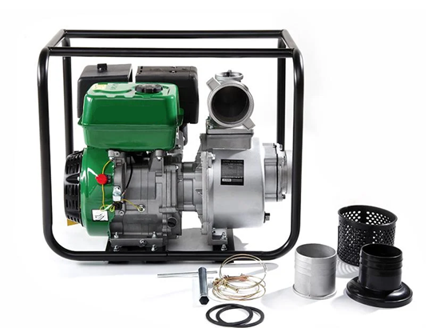 Мотопомпа бензинова APRO WP-100 4-тактна 13 к.с. 100 м3/год 25 м або аналог |  | Потужність двигуна: | не менше 12 к.с. (9 кВт) |  | Потужність двигуна: | шт. | 5 |  | 0.00 ₴
 |  |  | Тип двигуна: | одноциліндровий чотиритактний |  | Тип двигуна:
 |  |  | Об'єм двигуна: | не менше 350 см³ |  | Об'єм двигуна:
 |  |  | Тип палива: | бензин |  | Тип палива:
 |  |  | Споживана потужність: | не менше 9000 Вт |  | Споживана потужність:
 |  |  | Продуктивність: | не менше 80 м³/год (при номінальному режимі) |  | Продуктивність:
 |  |  | Діаметр вхідного/вихідного отвору: | не менше 100 мм |  | Діаметр вхідного/вихідного отвору:
 |  |  | Висота підйому води: | не менше 22 м |  | Висота підйому води:
 |  |  | Максимальна висота всмоктування: | не менше 6 м |  | Максимальна висота всмоктування:
 |  |  | Максимальний діаметр твердих частинок у воді: | не менше 5 мм |  | Максимальний діаметр твердих частинок у воді:
 |  |  | Тип всмоктування: | самовсмоктувальний, відцентровий |  | Тип всмоктування:
 |  |  | Запуск двигуна: | ручний стартер/електростартер |  | Запуск двигуна:
 |  |  | Вага: | не більше 60 кг |  | Вага:
 |  |  | Час безперервної роботи (при повному баку): | не менше 2 год |  | Час безперервної роботи (при повному баку):
 |  |  | Об'єм паливного бака: | не менше 5 л |  | Об'єм паливного бака:
 |  |  | Витрата палива: | не більше 450 г/кВт·год |  | Витрата палива:
 |  |  | Гарантія: | не менше 12 місяців |  | Гарантія:
 |  |  |  |  |  | Країна виробник:
 |  |  |  |  |  | Країна імпортер :
Всього вартість пропозиції, грн* |  |  |  |  |  |  | 0.00 ₴
* Товариство Червоного Хреста України є громадською неприбутковою організацією і просить надати максимальні знижки на товар, вказаний у ціновій пропозиції.
**Закупівля здійснюється одним лотом.
Увага! Додаткові вимоги |  | Додаткові вимоги: 1. Вартість доставки, розвантаження, завантаження товару та пакування мають бути включеними у вартість товару. 2. Постачальник повинен вказати торгові марки продукції, надоти фото запропонованих товарів, Сертифікат якості на товар. 2. Переможець тендеру зобов'язаний поставити продукцію у відповідності до поданої ним тендерної пропозиції без внесення додаткових змін. 3. У разі виявлення неякісного товару або такого, що не відповідає умовам договору, учасник-переможець зобов’язаний замінити неякісний товар протягом 3 робочих днів з моменту виявлення неякісного товару на якісний без будь-якої додаткової оплати з боку замовника. 4.Товар має бути упаковано таким чином, щоб унеможливити його втрату цілісності та функціональних властивостей під час транспортування до місця поставки та його розвантажування.

Примітка: вартість одиниці продукції та загальну вартість пропозиції потрібно заповнювати у гривнях, зазначаючи цифрове значення, яке має не більше двох знаків після коми.
Ми погоджуємось, що всі витрати, пов’язані з доставкою товару, завантажувально-розвантажувальними роботами здійснюються за рахунок Постачальника за наданою адресою згідно розподілу Додатку №3
Ми погоджуємося та ознайомлені з умовами типового Договору ТЧХУ (Додаток № 4 до Запиту).
Ми погоджуємося з умовами, що Замовник має право розділити дану закупівлю між декількома постачальниками за умови наявності більш вигідних умов на різні позиції.
Ми погоджуємося з умовами, що Ви можете відхилити нашу чи всі надані пропозиції, та розуміємо, що Ви не обмежені у прийнятті будь-якої іншої пропозиції з більш вигідними для Вас умовами.
Ми погоджуємось зафіксувати цінову пропозицію протягом 90 календарних днів з моменту подачі
Подаючи свою пропозицію ми підтверджуємо повну комплектацію та відповідність умовам зазначеним в Запиті.
Учасники повинні надсилати цінові пропозиції з підписом і печаткою (за наявності)

 |  | Керівник організації/ФОП:____________________________ ( ____________________)
 |  | МП підпис ПІБ

